MATRIZ Y CONCEPTOS
 | MATRIZ MORFOLOGICA

SUBSISTEMA | Número | Función | Portador de función
 |  |  | solución 1 | solución 2 | solución 3
ENERGÍA | 1 | Recibir energía de recarga | Panel solar 12V 7W | Panel solar 18V 25W
T 1.1
T 1.2
 |  |  | 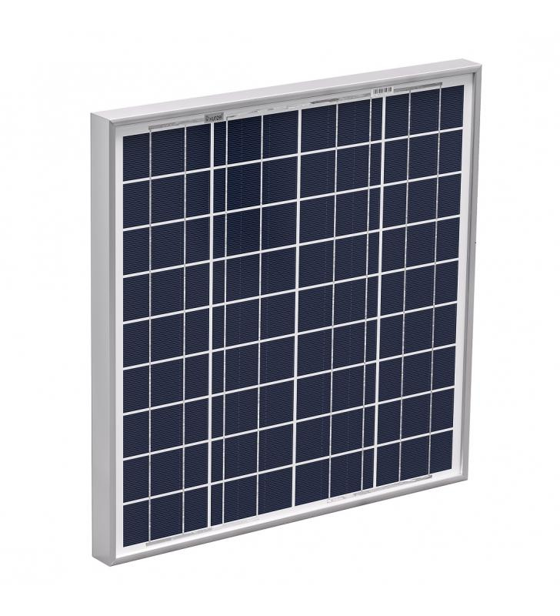 | 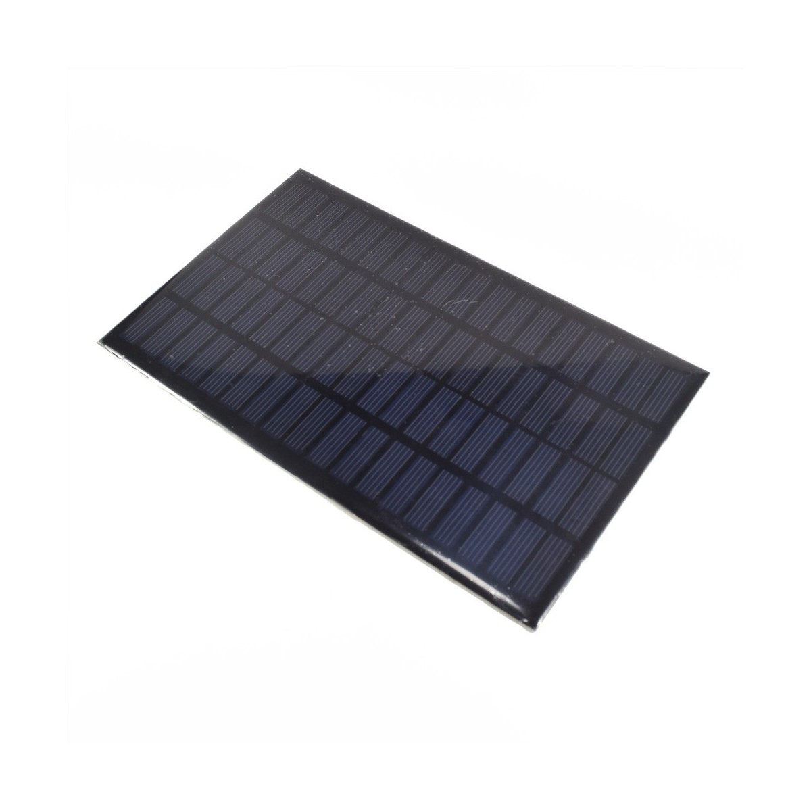
 | 2 | Acondicionar energía de recarga | CN-3065 (Li-ion) | CD05CRMA (Li-ion / Li-po) | SDLA12TA (Plomo)
T 2.1
T 2.2
T 2.3
 |  |  | 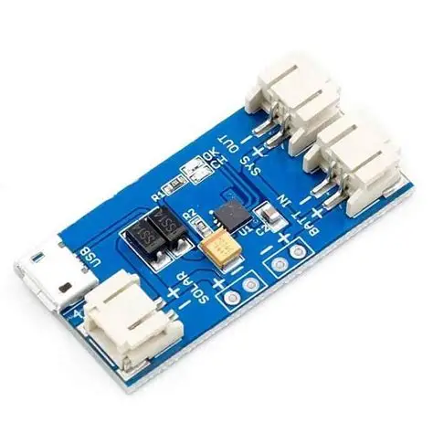 | 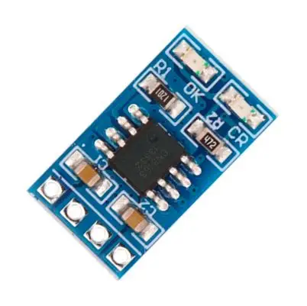 | 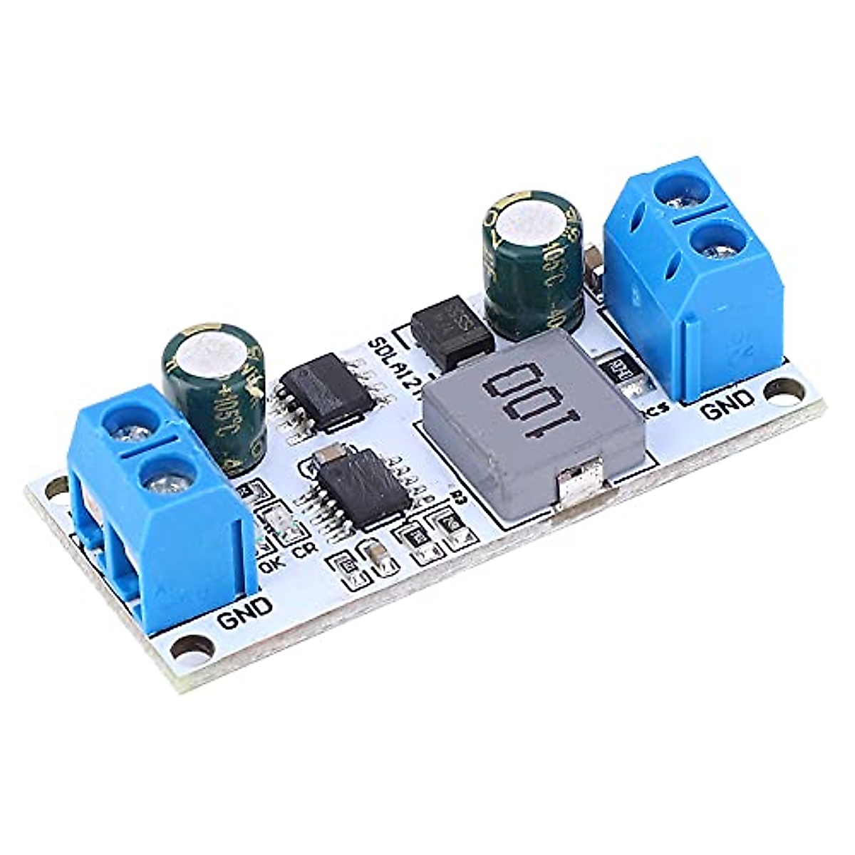
 | 3 | Almacenar energía | Batería de plomo-ácido sellada (SLA/AGM) 12V 7Ah | Batería Li-ion | Batería Li-po
T 3.1
T 3.2
T 3.3
 |  |  | 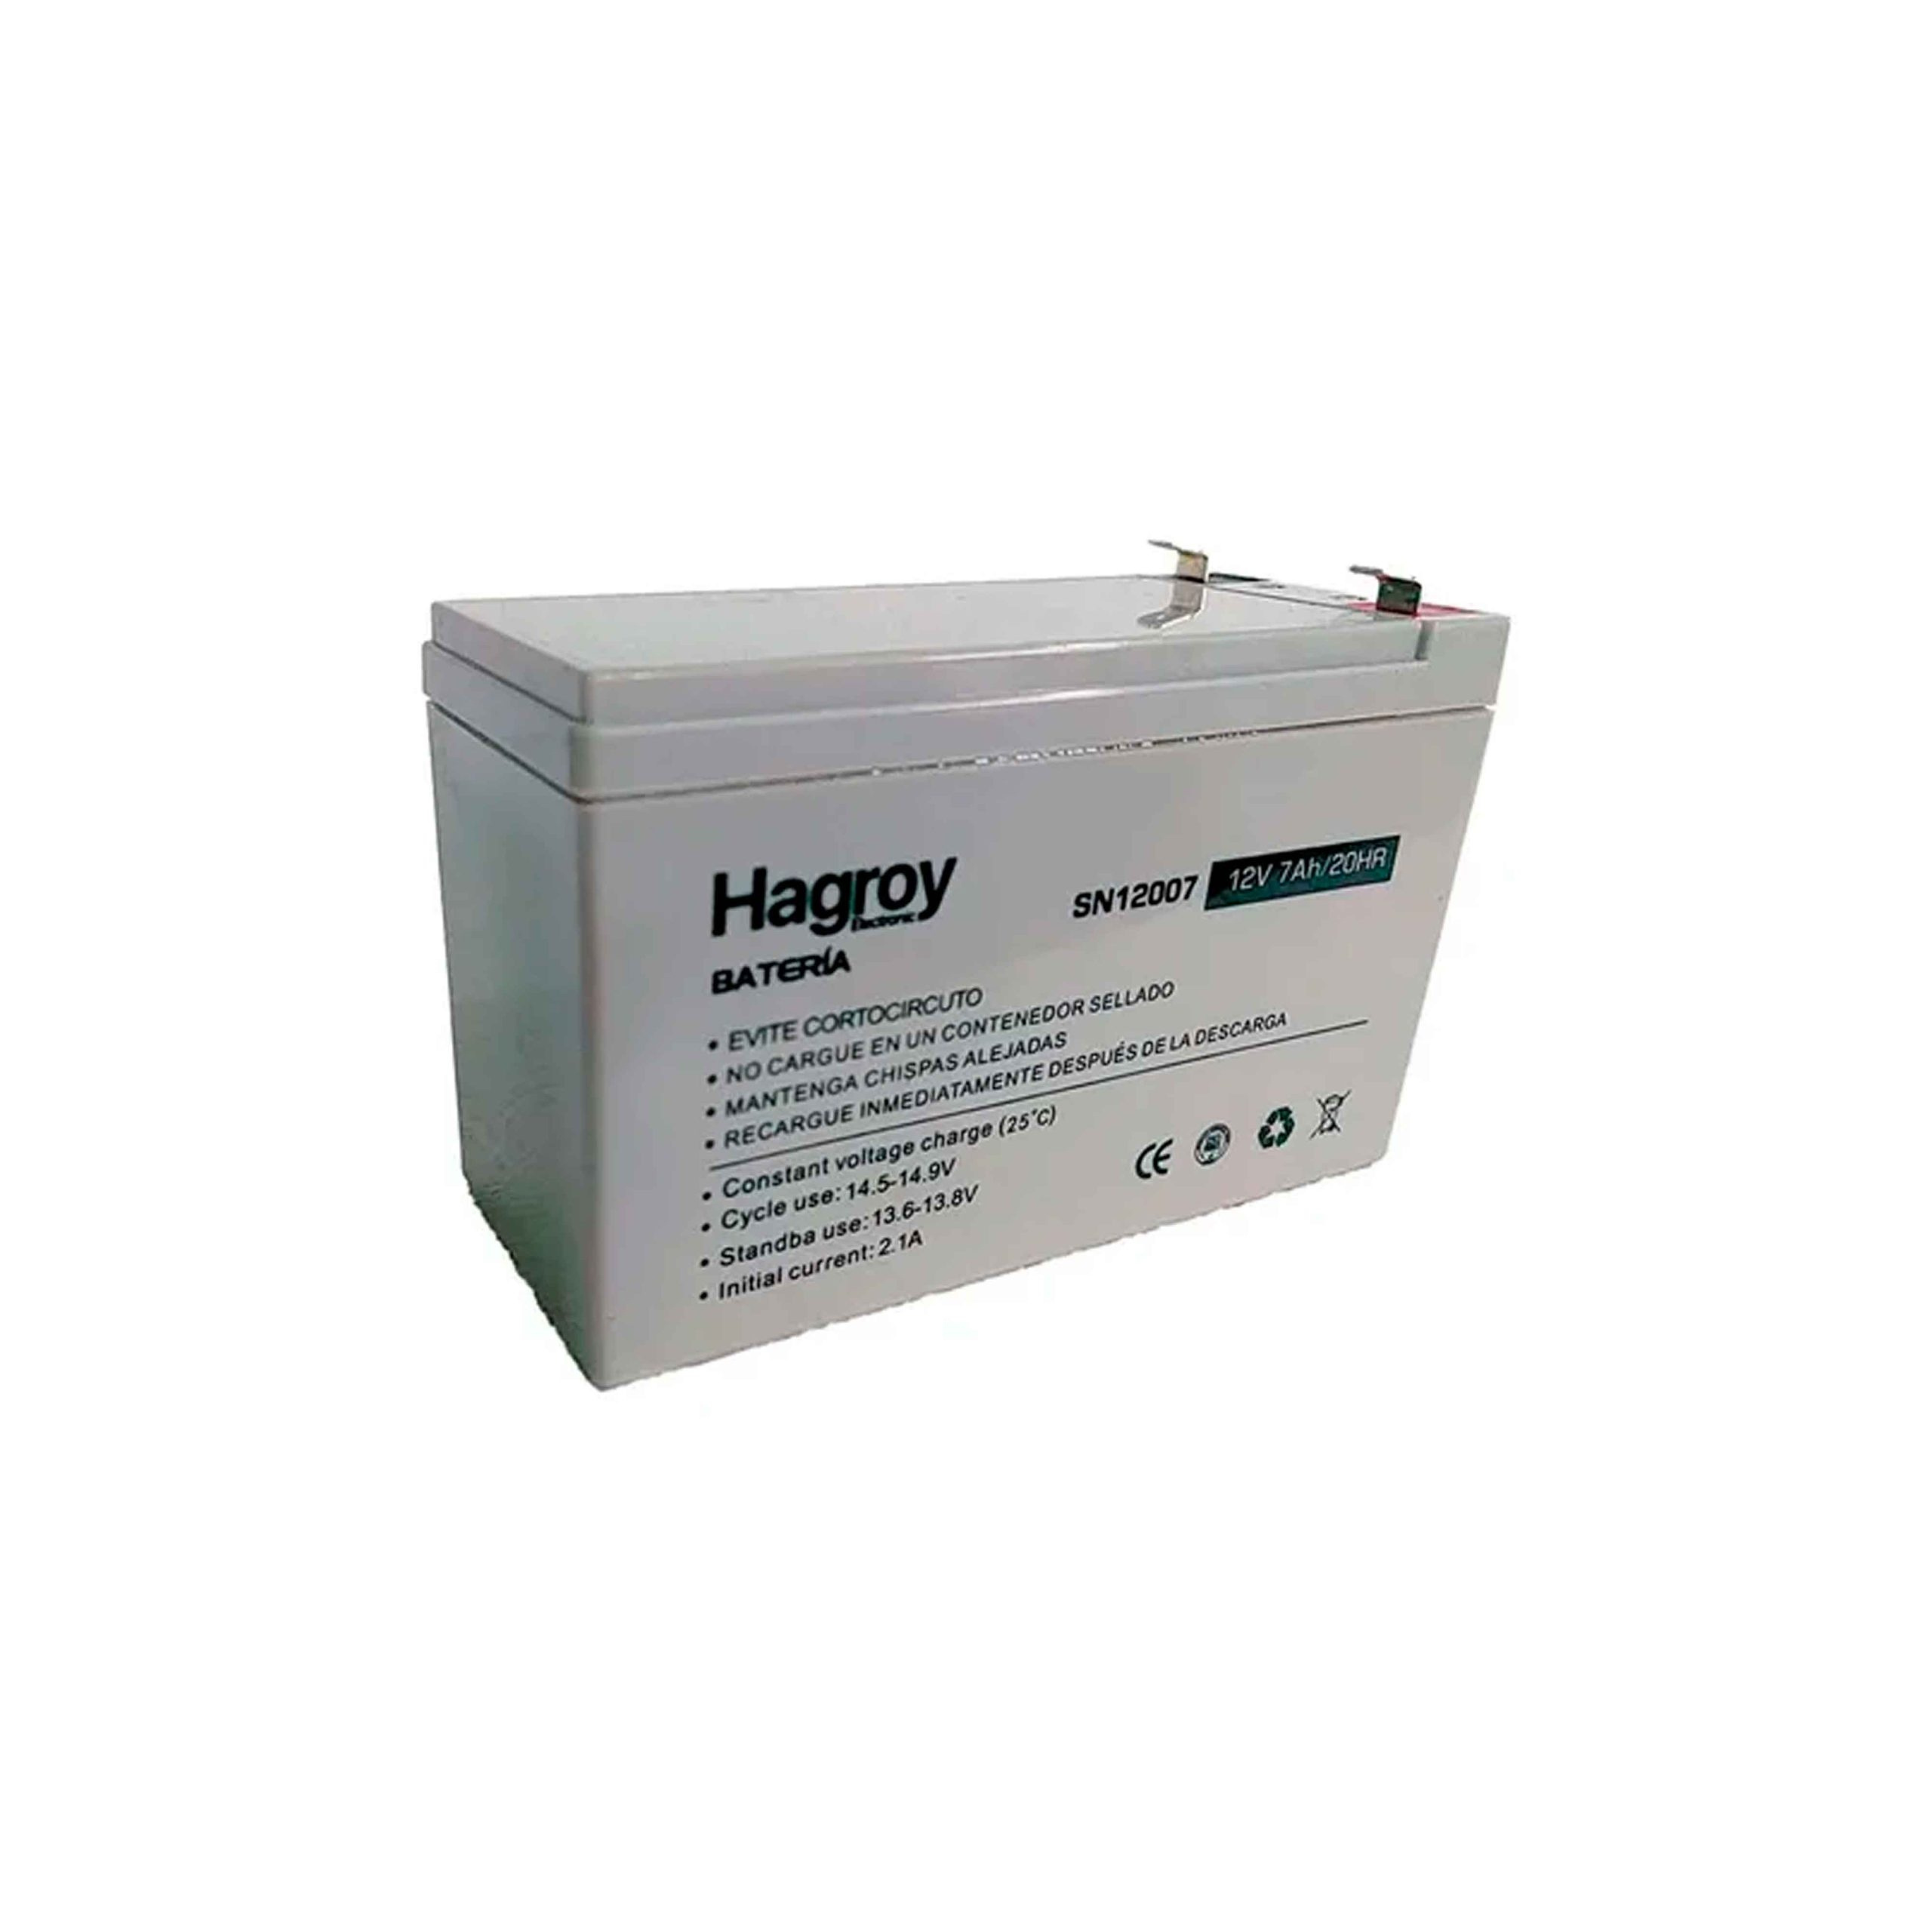 | 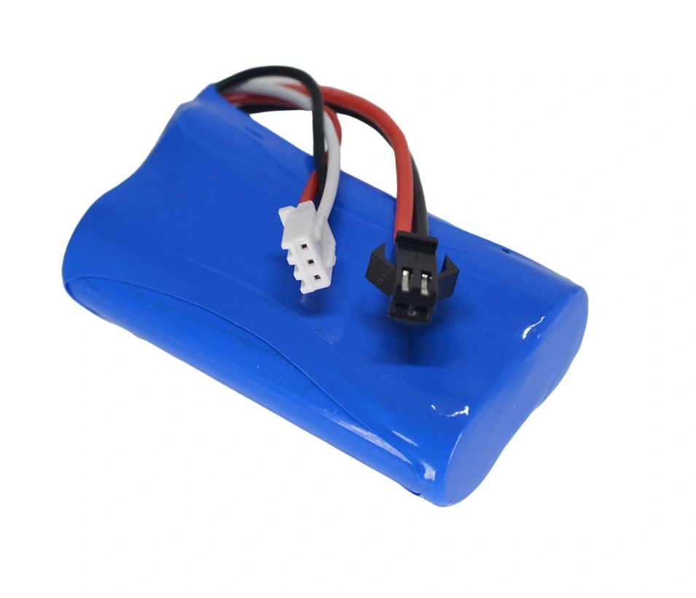 | 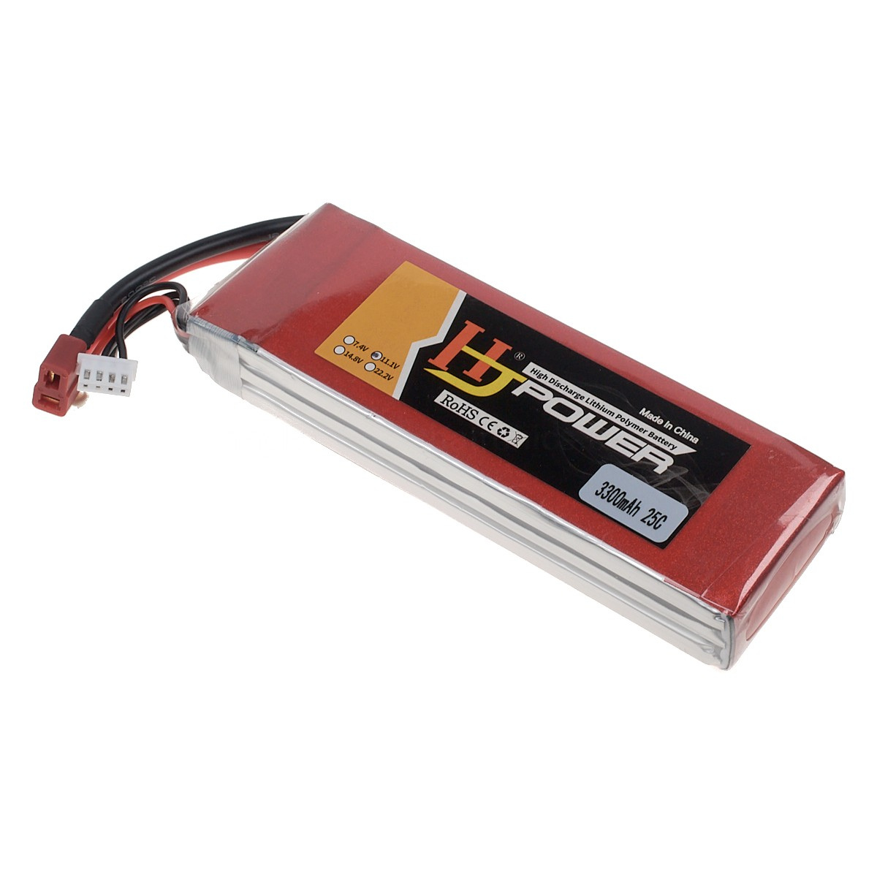
 | 4 | Medir nivel de carga | Módulo sensor de corriente/vol. INA219 | Divisor de voltaje resistivo
T 4.1
T 4.2
 |  |  | 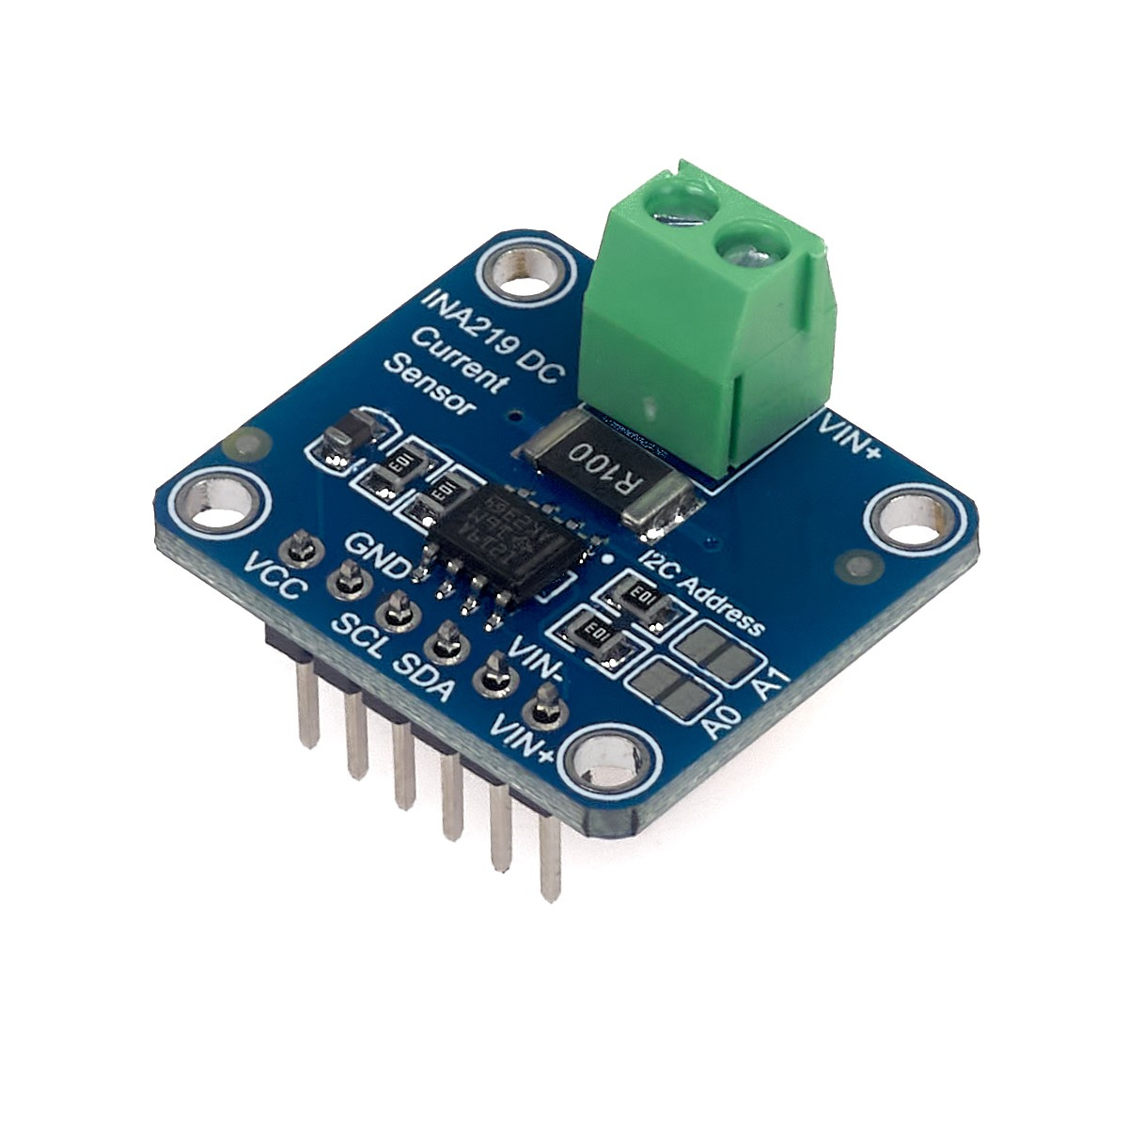 | 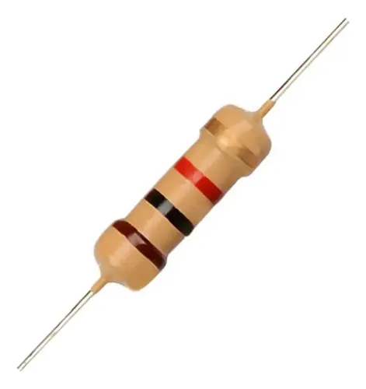
 | 5 | Acondicionar control | Convertidor Boost MT3608 | Regulador lineal AMS1117 3.3V | Convertidor Step-Down LM2596
T 5.1
T 5.2
 |  |  | 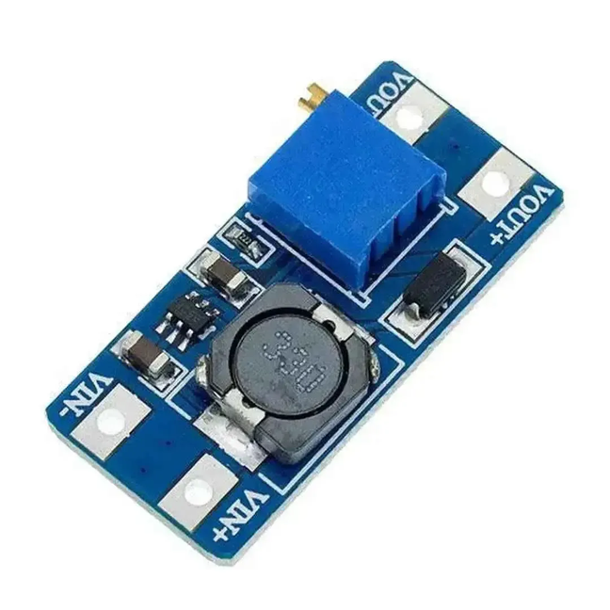 |  | 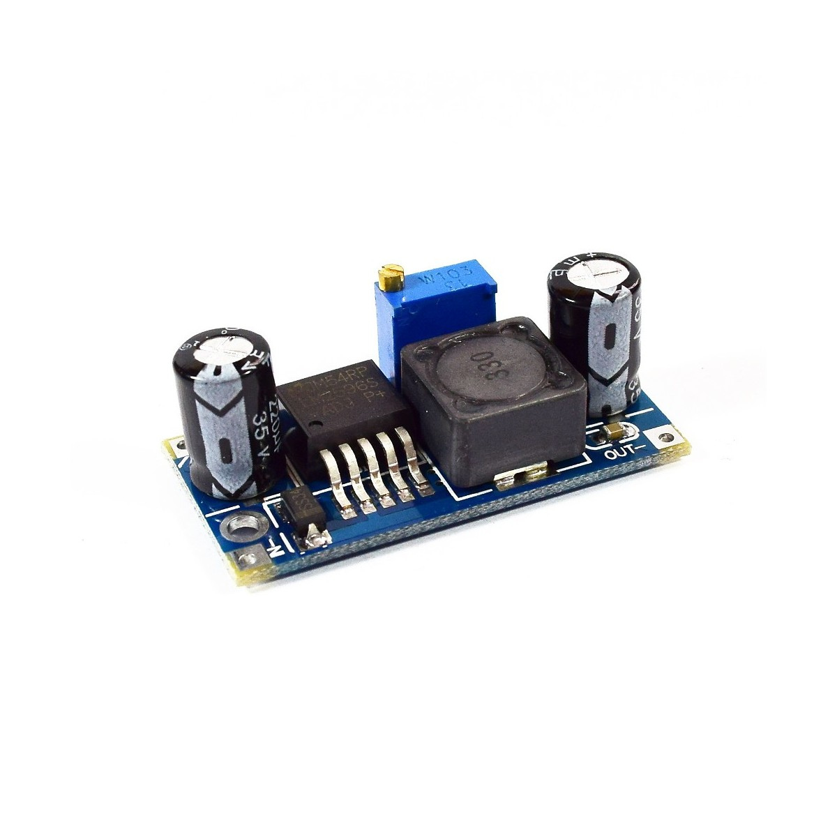
 | 6 | Acondicionar sensores | Convertidor Boost MT3608 | Conv. Boost MT3608 + 7805
T 6.1
T 6.2
 |  |  |  | 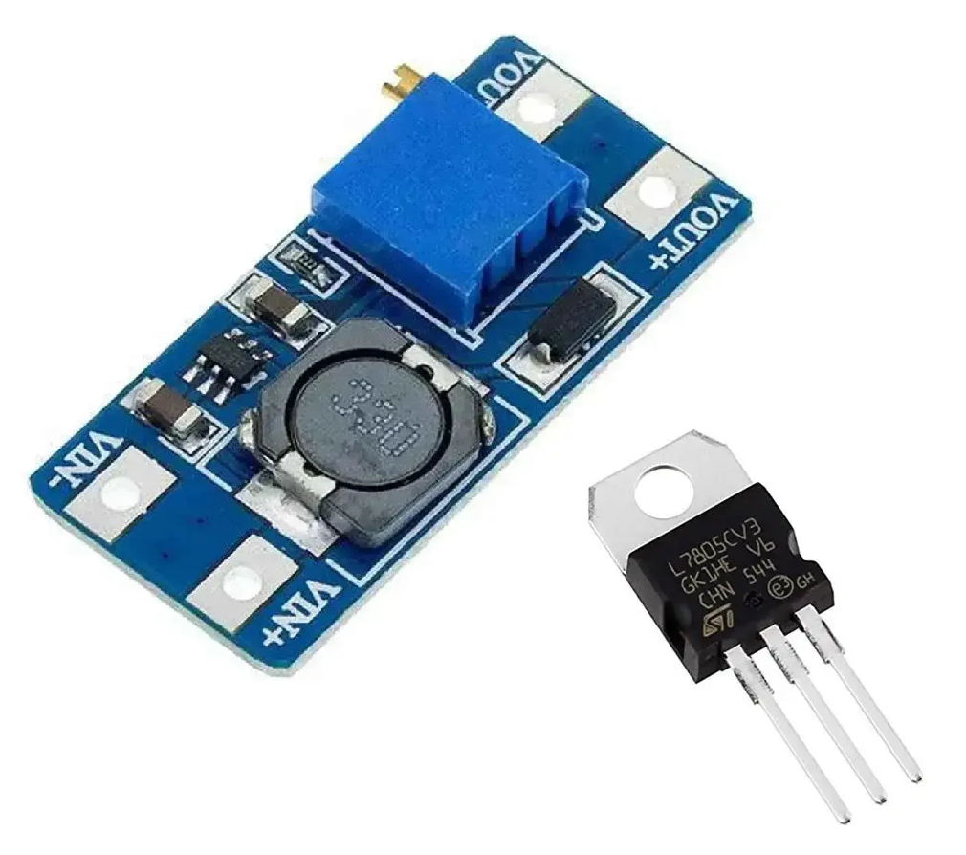
 | 7 | Acondicionar actuadores mecánicos | Convertidor Boost XL6009 | Convertidor Boost MT3608
 |  |  | 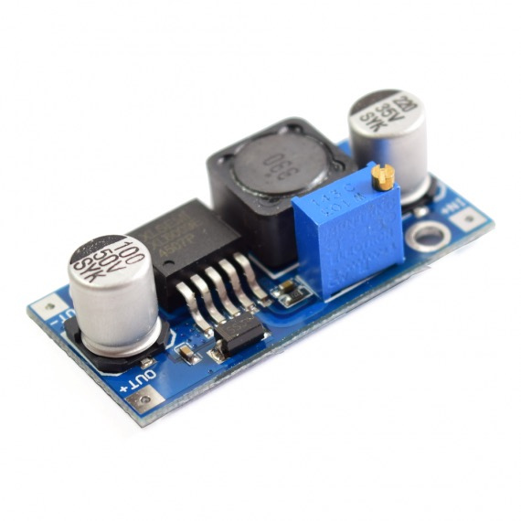
T 7.1

T 8.1
T 8.2
T 8.3
 | 8 | Acondicionar actuadores no mecánicos | Convertidor Boost XL6009 | Regulador lineal AMS1117 | Convertidor Step-Down LM2596
 |  |  |  | 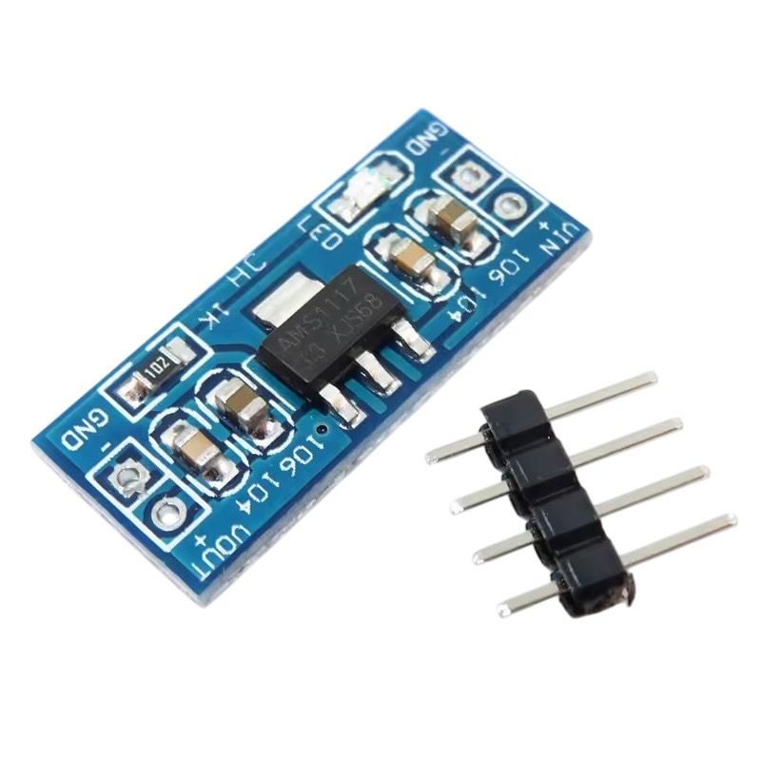
 | 9 |  | Arduino nano | MCP-6008
T 9.1
T 9.2
 |  | Recibir señales | 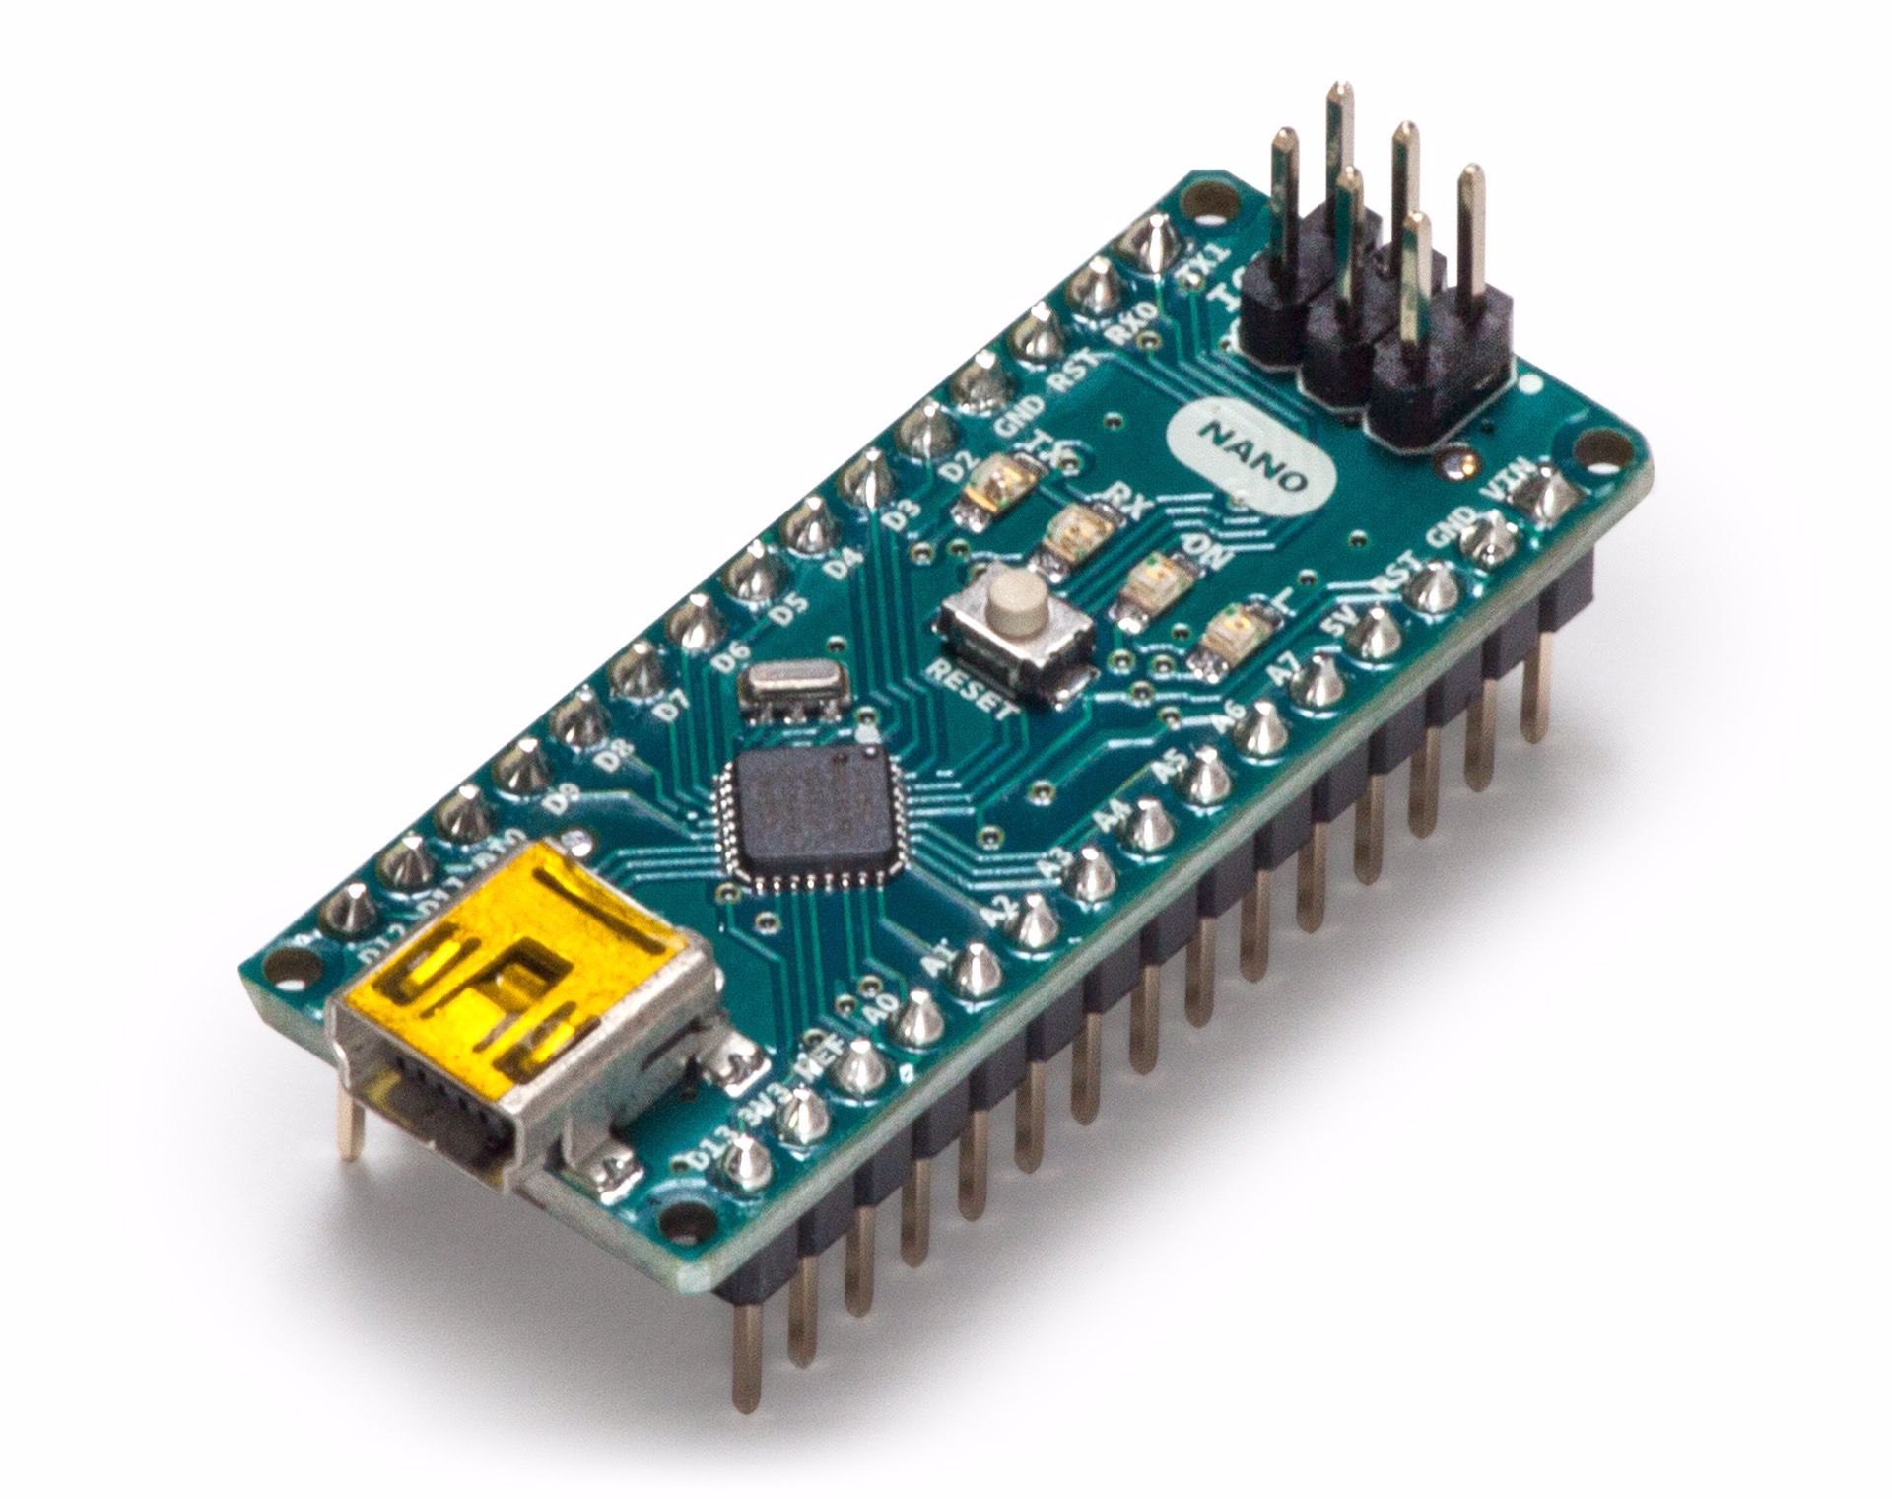 | 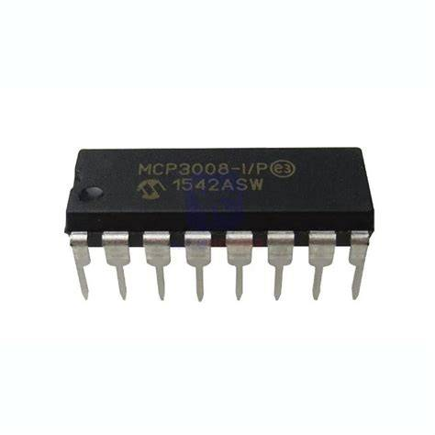
CONTROL | 10 | Calibrar y convertir / Preparar datos / Guardar rangos / Comparar / Generar alertas / Controlar movimiento / Gestionar registro y transmisión | ESP WROOM 32
T 10.1
 |  |  | 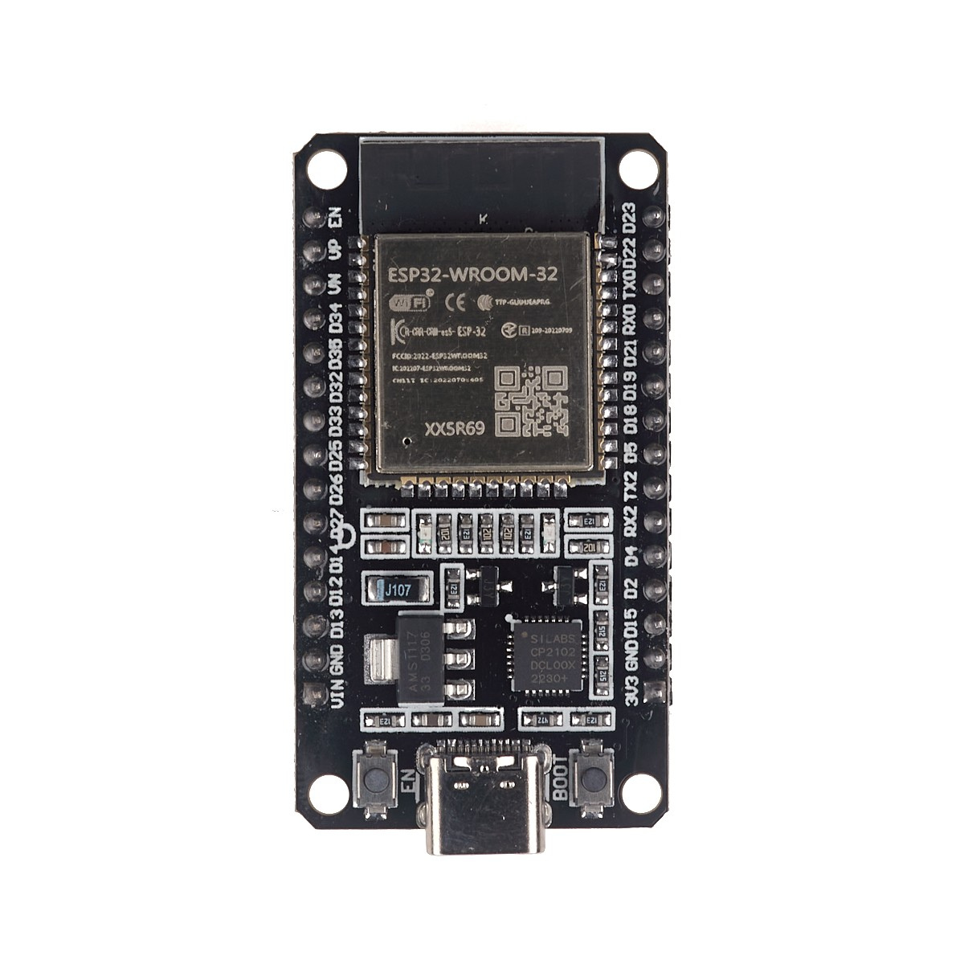
 | 11 | Transmisión remota | Módulo LoRa RA-02 433MHz | Módulo GSM/GPRS SIM800L
T 11.1
T 11.2
 |  |  | 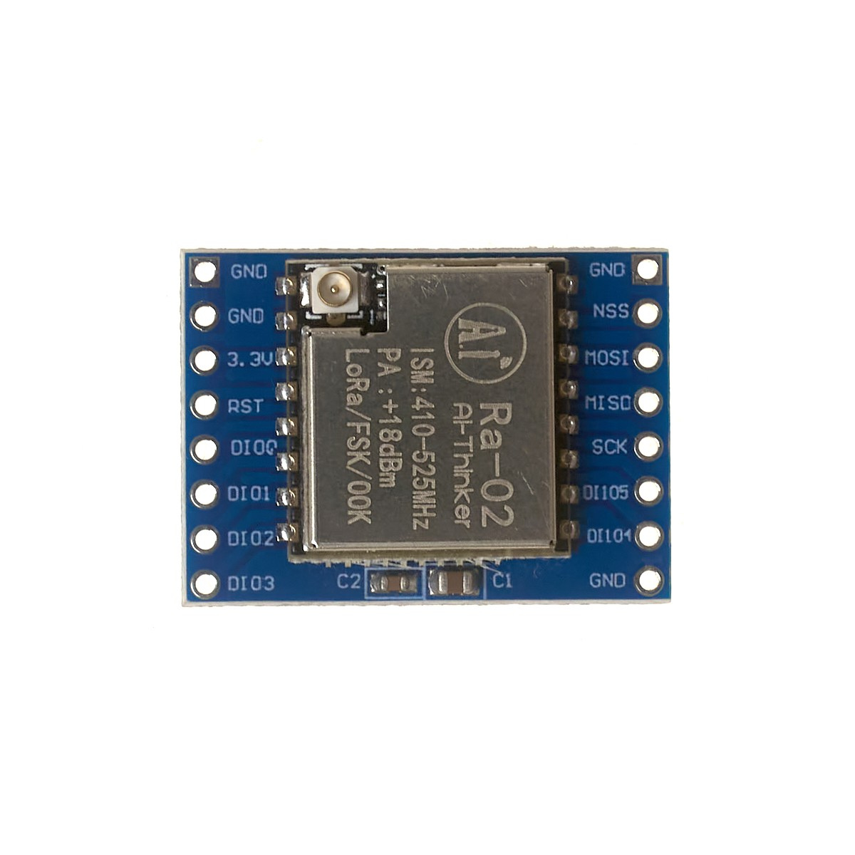 | 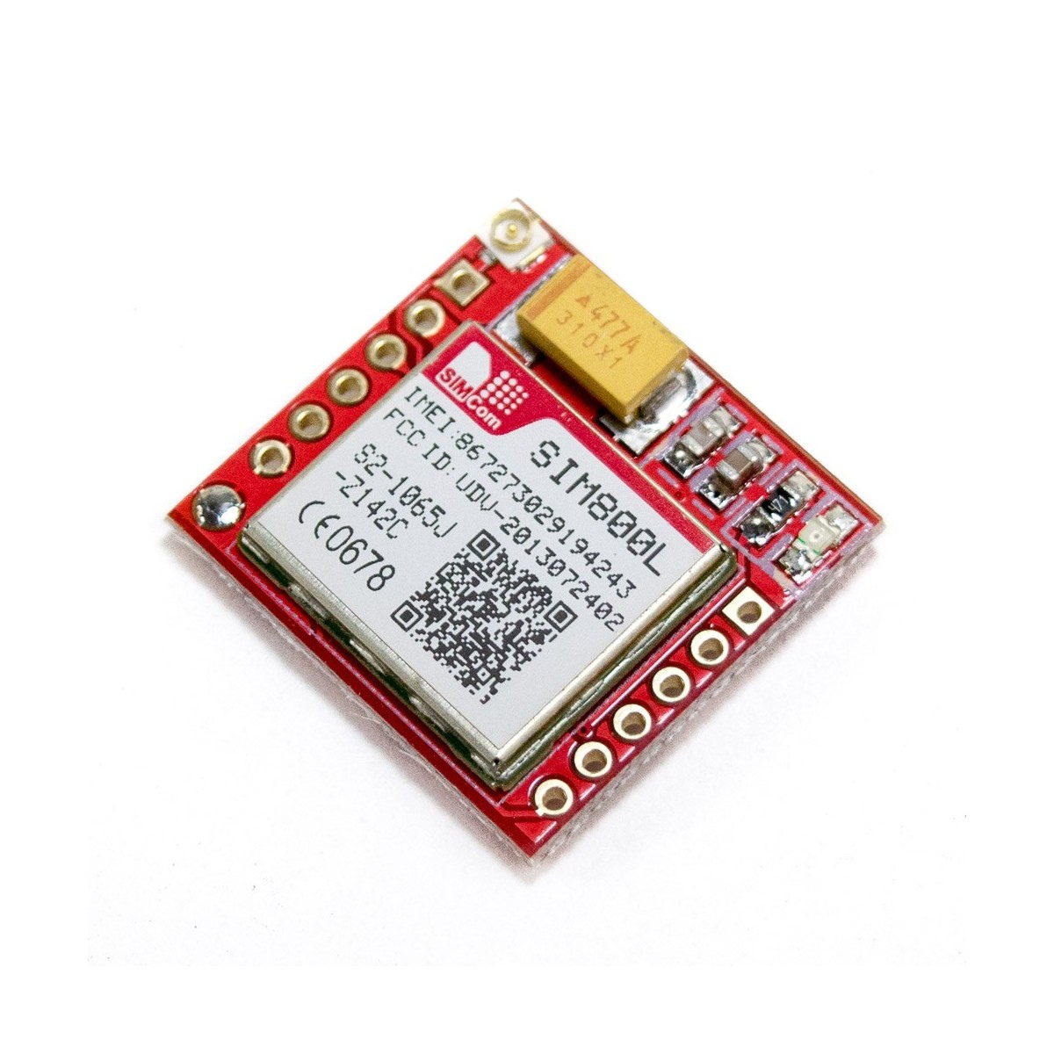
SENSORES | 12 | Sensar pH | DFRobot Gravity SEN0161
T 12.1
 |  |  | 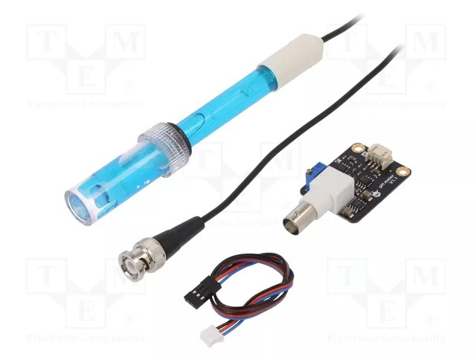 Finales de carrera (limit switch)
 | 13 | 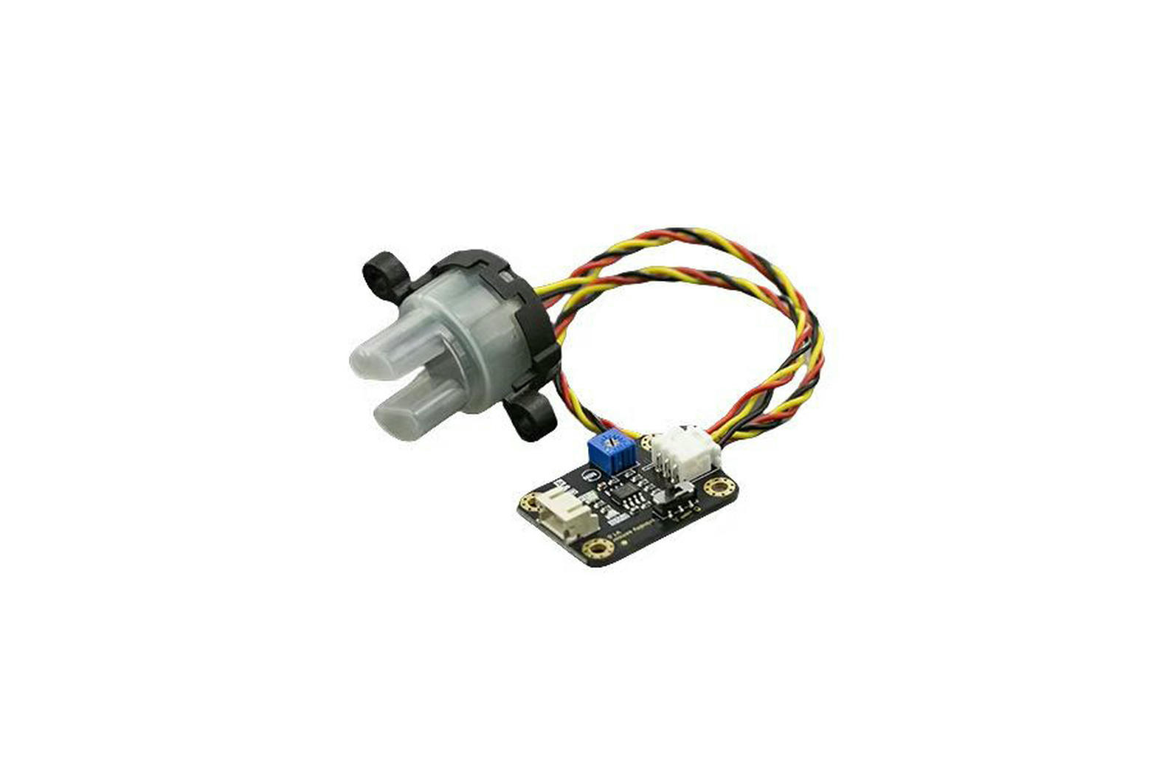 Sensar Turbidez | Finales de carrera (limit switch)
T 13.1
 |  |  | Finales de carrera (limit switch)
 | 14 | 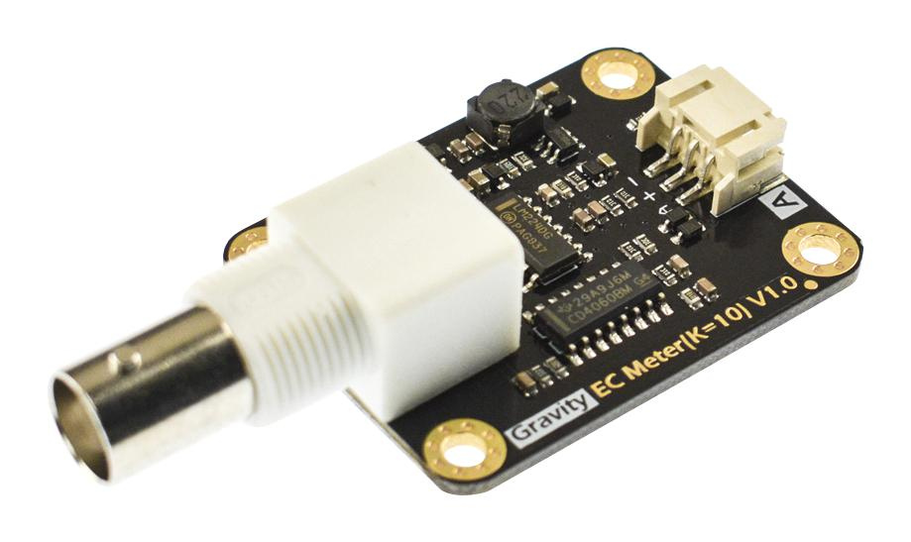 Sensar conductividad | Finales de carrera (limit switch) | Electrodos de pin Header y circuito op amp
T 14.1
T 14.2
 |  |  | Finales de carrera (limit switch) | 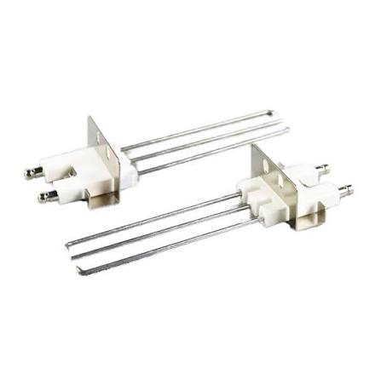
 | 15 | Sensar temperatura | Finales de carrera (limit switch) | Termistor integrado del sensor (BLE-9100)
T 15.1
T 15.2
 |  |  | 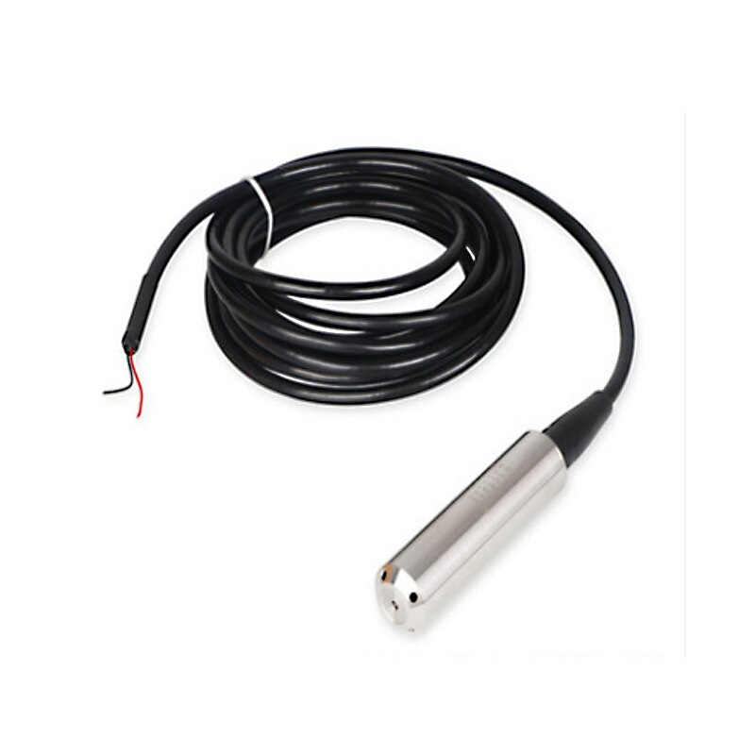 Finales de carrera (limit switch)
 | 16 | 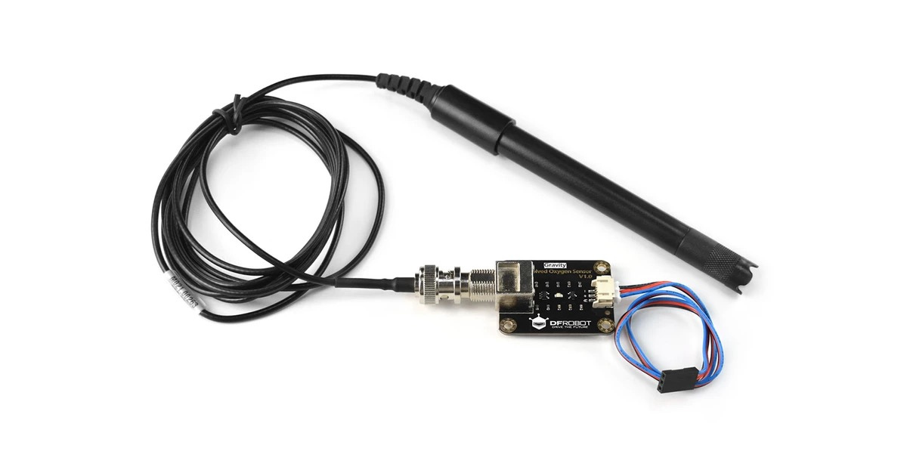 Sensar oxígeno disuelto | Finales de carrera (limit switch) | (óptico) Sonda óptica (Hanna/Milwaukee) | (Galvánico) BLE-9100
T 16.1
T 16.2
T 16.3
 |  |  | Finales de carrera (limit switch) | 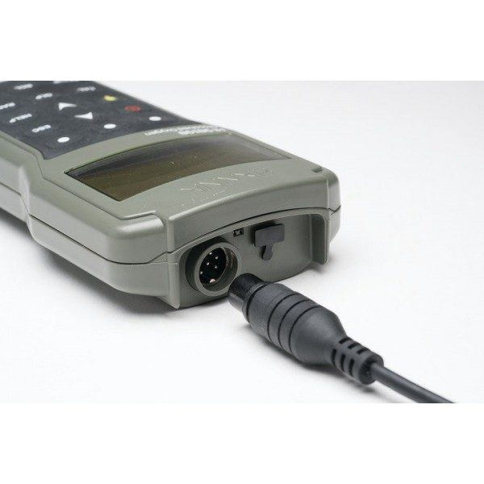
ACTUADORES MECÁNICOS | 17 | Modificar elevación de sensores | Finales de carrera (limit switch) | Motorreductor 6v 240RPM
T 17.1
T 17.2
 |  |  | 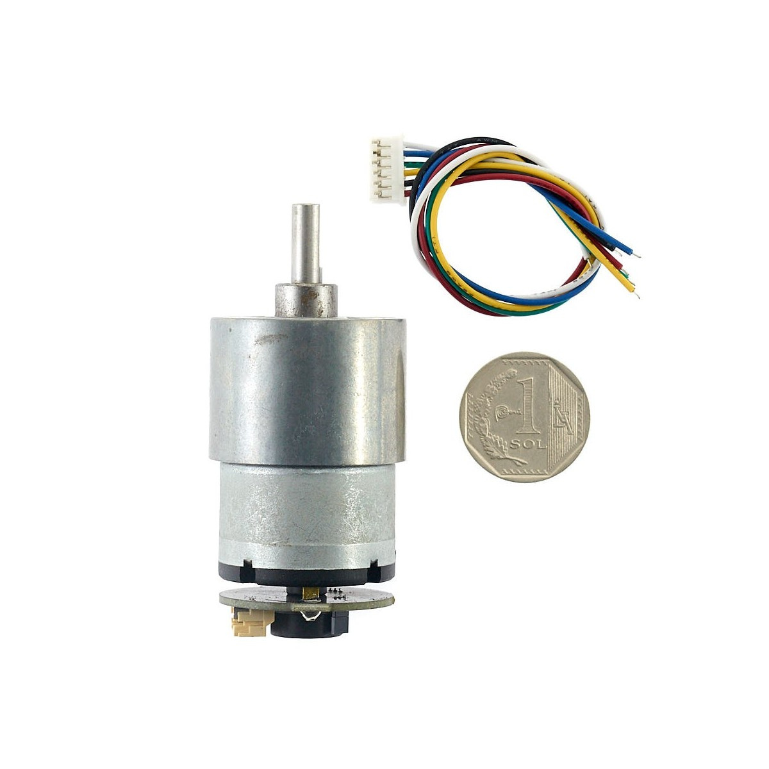 Finales de carrera (limit switch) | 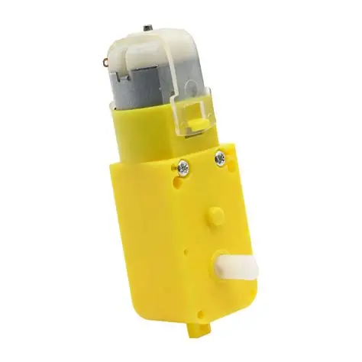
OTROS | 18 | Cable de izado | Finales de carrera (limit switch)
T 18.1
 |  |  | 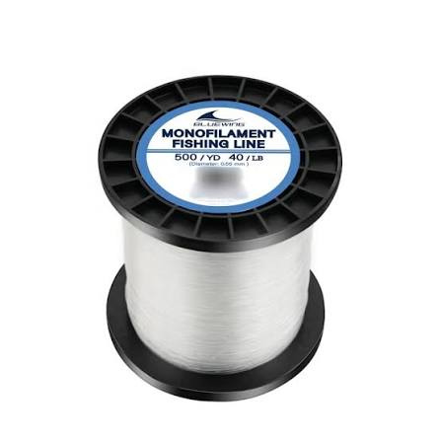 Finales de carrera (limit switch)
 | 19 | Detección de límites de profundidad | Finales de carrera (limit switch) | Encoder del motorreductor
T 19.1
T 19.2
 |  |  | 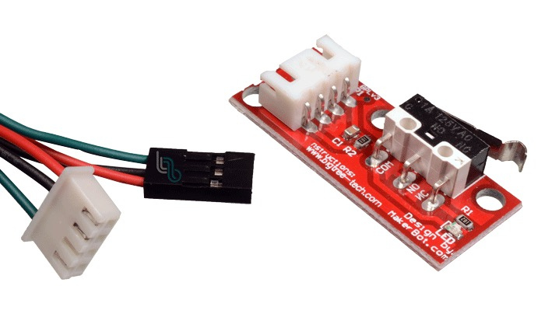 | 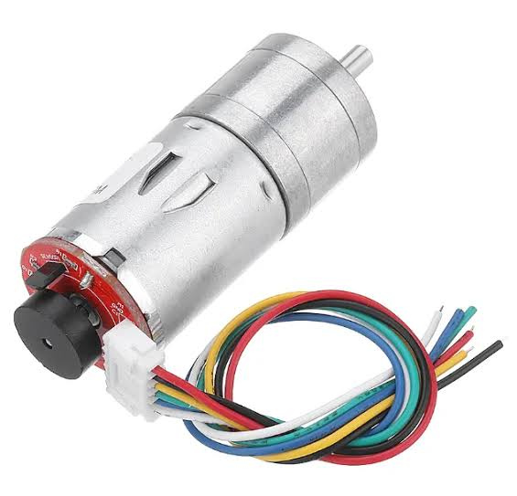
 | 20 | Contenedor sumergible | Tubo de PVC de presión con tapas roscadas + o-ring
T 20.1
 |  |  | 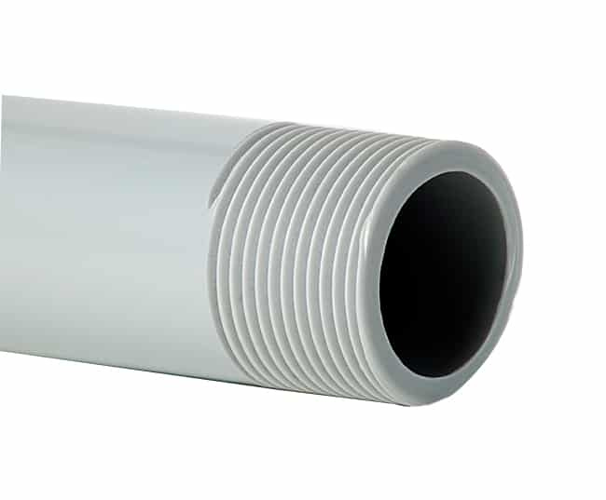
 | 21 | Sellado de cables | Prensaestopas PG7/PG9
T 21.1
 |  |  | 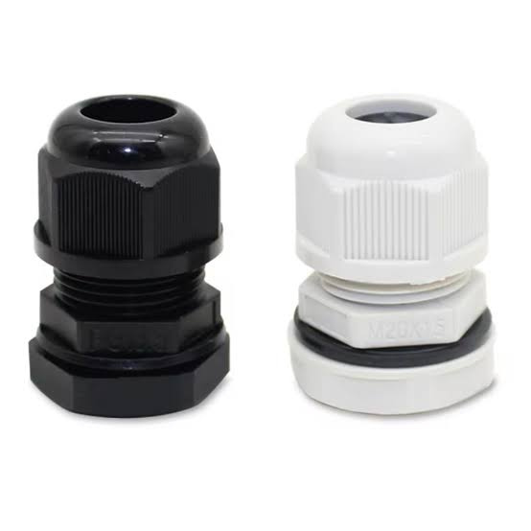
 | 22 | Cuerpo flotante | Compartimentos vacíos impreso en 3D | Espuma de poliestireno extruido + fibra de vidrio | Boya comercial de pesca PVC
T 22.1
T 22.2
T 22.3
 |  |  | 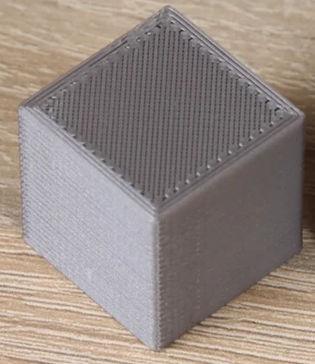 | 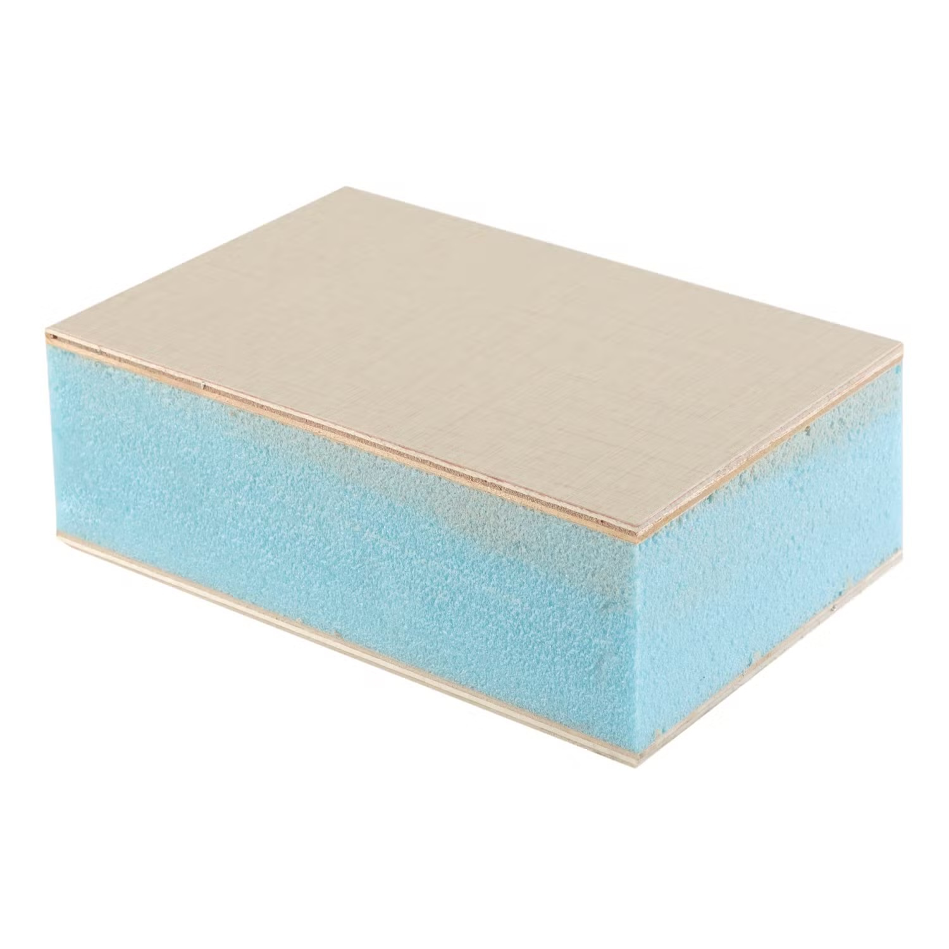 | 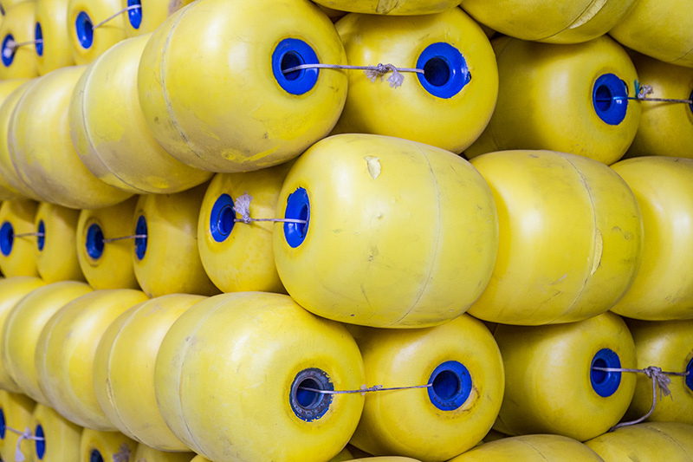

 |  | SOLUCIONES PRELIMINARES | DESARROLLO
 |  | Solución preliminar 1 | T 1.1, T2.1, T3.2, T 4.2, T 5.1, T 6.2, T 7.1, T 8.2, T 9.2, T 10.1, T 11.1, T 12.1, T 13.1, T 14.1, T 15.1, T 16.1, T 17.1, T 18.1, T 19.2, T 20.1, T21.1, T 22.1
 |  | Solución preliminar 2 | T 1.1, T2.2, T3.3, T 4.2, T 5.3, T 6.1, T 7.1, T 8.3, T 9.1, T 10.1, T 11.2, T 12.1, T 13.1, T 14.2, T 15.2, T 16.3, T 17.2, T 18.1, T 19.1, T 20.1, T21.1, T 22.2
 |  | Solución preliminar 3 | T 1.2, T2.3, T3.1, T 4.1, T 5.3, T 6.2, T 7.2, T 8.3, T 9.2, T 10.1, T 11.1, T 12.1, T 13.1, T 14.1, T 15.2, T 16.1, T 17.2, T 18.1, T 19.1, T 20.1, T21.1, T 22.3

